4. Est. General
Fotografías de Área de Infuencia
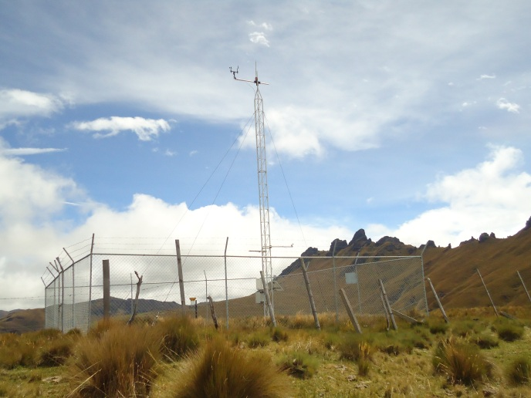 | Observaciones: | 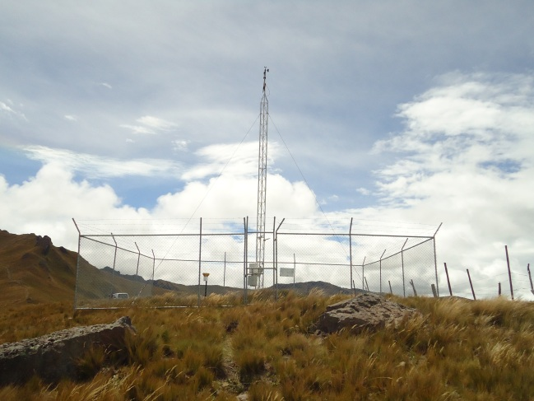 | Observaciones:

 | Fotografía hacia el Norte Magnético |  | Fotografía hacia el Sur

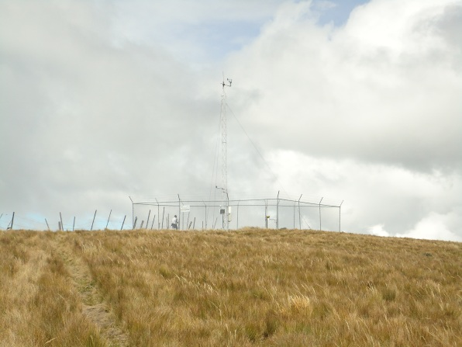 | Observaciones: | 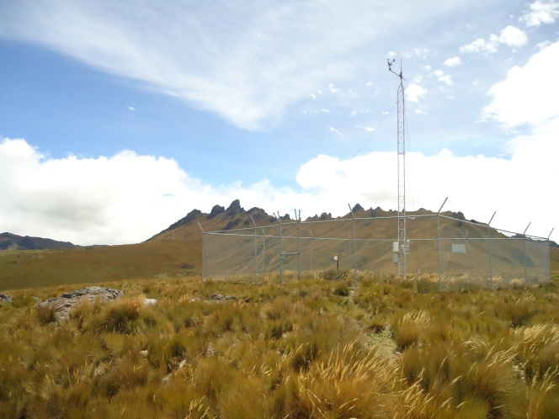 | Observaciones:

 | Fotografía hacia el Oeste |  | Fotografía hacia el Este

ESTADO ACTUAL DE LA ESTACIÓN
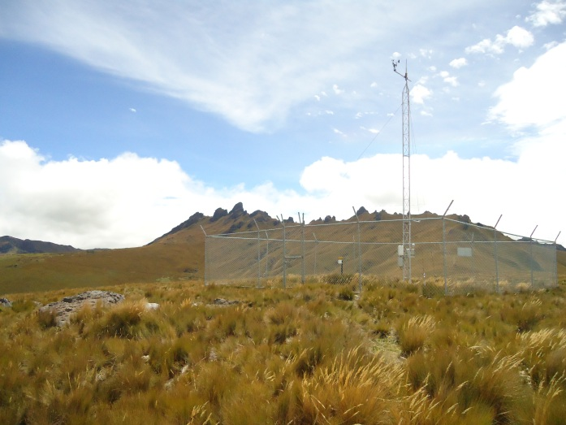 |  | Observaciones:

 |  | SENSORES:

5. Ubicación
